表紙
...
最終更新 |  | ご確認
...
←コピペ箇所
Revision

r01.00
...
←コピペ箇所
 | モジュール名 |  | Webシステム | 文書番号 | Version | Rev.
 | ｻﾌﾞﾓｼﾞｭｰﾙ名 |  | 販売Webシステム | M7-US-1140 | 1.0.0 | r00.00
 | Web見積計算書一覧照会
...
 | モジュール名 |  | Webシステム | 文書番号 | Version | Rev.
 | ｻﾌﾞﾓｼﾞｭｰﾙ名 |  | 販売Webシステム | M7-US-1140 | 1.0.0 | r00.00
 | Web見積計算書一覧照会
...
 |  |  |  |  |  |  | 文書番号 | Version
 |  |  |  |  |  |  | M7-US-1140 | 7.0.2
...

画面イメージ
 |  |  |  |  |  | 文書名 |  |  |  |  |  |  |  | モジュールID |  | MS |  |  |  | モジュール名 |  |  | Webシステム |  |  |  | 文書番号 |  |  | Version |  |  |  | Rev.
 |  |  |  |  |  | アドオン設計書 |  |  |  |  |  |  |  | ｻﾌﾞﾓｼﾞｭｰﾙID |  | MSBB |  |  |  | ｻﾌﾞﾓｼﾞｭｰﾙ名 |  |  | 販売Webシステム |  |  |  | M7-US-1140 |  |  | 7.0.2 |  |  |  | 1.0
 |  |  |  |  |  | #VALUE! |  |  |  |  |  |  |  | 表題 |  | MSBBPA020 |  |  |  | Web見積計算書一覧照会
...
クリア
...
≪初期表示処理≫
ログイン区分 = 一般ユーザー
①ログイン情報より、拠点・担当者をセットする。
②見積作成日Fromに当日 - ログインマスタ.初期表示をセット、Toに当日をセットする。
③一覧表示処理を実施する。
 |  |  |  |  |  |  |  |  |  |  | ・・・ |  | ボタン
見積計算書NO |  |  |  |  |  |  |  |  |  |  | ・・・ |  | 検索項目(検索画面表示選択) |  |  |  |  |  |  |  |  |  | 参照情報
品名 |  |  |  |  |  |  |  |  |  |  | ・・・ |  | 入力項目
得意先 |  |  |  |  |  |  |  |  |  |  | ・・・ |  | 表示項目(得意先名称、原紙名等) |  |  |  |  |  |  |  |  |  | 担当者
操作種別 |  |  |  | ●登録 |  |  |  | ○訂正 |  |  | ・・・ |  | 選択項目(一つのみ選択可能)
受注区分 |  |  |  |  |  |  |  |  |  |  | ・・・ |  | 選択項目(一つのみ選択可能)
作業順 |  |  |  | ☑AAA |  |  |  | ☑BBB |  |  | ・・・ |  | 選択項目(複数選択可能)

見積作成日 |  |  |  |  |  |  |  |  |  |  | ・・・ |  | カレンダー形式
...
拠点 ：管理者のみ変更可能
担当者：拠点に紐づく担当者を表示
初期値はログイン担当者
...
入力・表示形式：案件№（親）＋’－’＋案件№（子）
9999999-999 親7桁、子3桁とする
...
 |  |  |  |  |  |  |  |  |  |  |  |  |  |  |  |  |  |  |  |  |  |  |  |  |  |  |  |  |  |  |  |  |  |  |  |  |  |  |  |  |  |  | －
...
 |  |  |  |  |  |  |  |  |  |  |  |  |  |  |  |  |  |  |  |  |  |  |  |  |  |  |  |  |  |  |  |  |  |  |  |  |  |  | * | あいまい検索可能
 |  |  |  |  |  |  |  |  |  |  |  |  |  |  |  |  |  |  | 見積担当者
 |  |  |  |  |  |  |  |  |  |  | (案件No親/子)
 |  |  |  |  |  |  |  |  |  |  |  |  |  |  |  |  |  | * |  |  |  |  |  |  |  |  |  | *
抽出条件
 |  |  |  |  |  |  |  |  |  | ~
 |  |  |  |  |  |  |  |  |  | ~ |  |  |  |  |  |  |  |  | 受注区分 |  |  | 製品 |  |  | 製品区分 |  |  | 大 |  |  |  | 中 |  |  | 小
 |  |  |  |  |  |  |  |  |  |  |  | FSC認証区分 |  |  |  |  |  |  | FSC材質区分

 |  |  |  |  |  |  |  |  |  |  |  | 原紙 |  |  |  |  |  |  |  |  |  |  |  | 印刷 |  |  |  |  | エンボス |  |  |  |  |  |  | メーカ
 |  |  |  |  |  |  |  |  | 表構成 |  |  |  |  |  |  |  |  |  |  |  |  |  |  |  |  |  |  |  |  |  |  |  |  |  |  | (メーカ名:ｵｰﾄﾌｨﾙﾀ)
...
 |  |  |  |  |  |  |  |  |  |  |  |  |  |  |  |  |  |  |  |  |  |  |  |  |  |  |  |  |  |  |  |  |  |  |  |  |  |  |  |  |  | ー
...
≪処理手順≫
１．抽出条件を入力
２．表示ボタンをクリック
３．データが一覧表示される。
3-1.見積計算詳細画面に遷移
3-2.見積計算書を出力する。
3-3.一覧データをダウンロードする。
...
一覧表示部
→データを一覧表示する。
 |  |  |  |  |  |  |  |  |  |  |  |  |  |  |  |  |  |  |  |  |  |  |  |  |  |  |  |  |  |  |  |  |  |  |  |  |  |  |  |  | 製品コード
...
 |  |  |  |  |  |  |  |  |  |  |  |  |  |  |  |  |  |  |  |  |  |  |  |  |  |  |  |  |  |  |  |  |  |  |  |  |  |  |  |  | A9999999-01
 | 4 | 1234 | XXXXX6 |  |  | 12345 |  |  | XXXXXXX8 |  |  | 1234567-001 |  |  | XXXXXXX8 |  | 12345678-04 |  |  |  | 2022/7/1 |  | XXXXXXXXX1XXXXX6 |  |  | XXXXXXX8 |  | 9,999,999 |  |  | 9,999,999 |  | 9,999,999 |  | 9,999,999 |  | 通常 | 承認済 | □
 | 5 | 1234 | XXXXX6 |  |  | 12345 |  |  | XXXXXXX8 |  |  | 1234567-001 |  |  | XXXXXXX8 |  | 12345678-05 |  |  |  | 2022/7/1 |  | XXXXXXXXX1XXXXX6 |  |  | XXXXXXX8 |  | 9,999,999 |  |  | 9,999,999 |  | 9,999,999 |  | 9,999,999 |  | 通常 | 承認済 | □
 | 6 | 1234 | XXXXX6 |  |  | 12345 |  |  | XXXXXXX8 |  |  | 1234567-001 |  |  | XXXXXXX8 |  | 12345680-01 |  |  |  | 2022/7/1 |  | YYYYYYYYY1XXXXX6 |  |  | XXXXXX01 |  | 9,999,999 | ● |  | 9,999,999 |  | 9,999,999 |  | 9,999,999 |  | 決定 | 未承認 | □ |  | A9999999-01
 | 7 | 1234 | XXXXX6 |  |  | 12345 |  |  | XXXXXXX8 |  |  | 1234567-001 |  |  | XXXXXXX8 |  | 12345681-01 |  |  |  | 2022/7/1 |  | YYYYYYYYY1XXXXX6 |  |  | XXXXXX02 |  | 9,999,999 | ● |  | 9,999,999 |  | 9,999,999 |  | 9,999,999 |  | 決定 | 未承認 | □ |  | A9999999-01
 | 8 | 1234 | XXXXX6 |  |  | 12345 |  |  | XXXXXXX8 |  |  | 1234567-001 |  |  | XXXXXXX8 |  | 12345682-01 |  |  |  | 2022/7/1 |  | YYYYYYYYY1XXXXX6 |  |  | XXXXXX03 |  | 9,999,999 | ● |  | 9,999,999 |  | 9,999,999 |  | 9,999,999 |  | 決定 | 未承認 | □ |  | A9999999-01
表示項目数(項目長)により1画面に収まりきらない場合、
横スクロールバーを表示する。
 | 9 | 1234 | XXXXX6 |  |  | 12345 |  |  | XXXXXXX8 |  |  | 1234567-001 |  |  | XXXXXXX8 |  | 12345683-01 |  |  |  | 2022/7/1 |  | YYYYYYYYY1XXXXX6 |  |  | XXXXXX04 |  | 9,999,999 |  |  | 9,999,999 |  | 9,999,999 |  | 9,999,999 |  | 通常 | 未承認 | □
 | 10 | 1234 | XXXXX6 |  |  | 12345 |  |  | XXXXXXX8 |  |  | 1234567-001 |  |  | XXXXXXX8 |  | 12345683-02 |  |  |  | 2022/7/1 |  | YYYYYYYYY1XXXXX6 |  |  | XXXXXX05 |  | 9,999,999 | ● |  | 9,999,999 |  | 9,999,999 |  | 9,999,999 |  | 決定 | 未承認 | □ |  | A9999999-01
 | ◁ |  |  |  |  |  |  |  |  |  |  |  |  |  |  |  |  |  |  |  |  |  |  |  |  |  |  |  |  |  |  |  |  |  |  |  |  |  |  |  |  |  | ▷

クリア
表示
見積詳細
見積計算書 発行
CSV出力
選択

発行 |  | ・・・ | 発行対象に☑する。
☑
☑
☑
□
□

見積計算書
 |  |  |  |  | ・・・ |  | ☑された見積計算書を一括出力

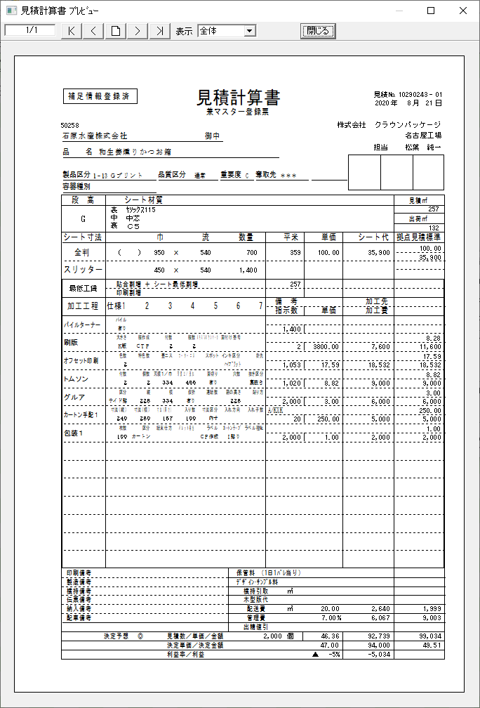
...

処理・サービス関連図
Webシステム |  | 文書名 | モジュールID | MS | モジュール名
 |  | アドオン設計書 | ｻﾌﾞﾓｼﾞｭｰﾙID | MSBB | ｻﾌﾞﾓｼﾞｭｰﾙ名
 |  | #VALUE! | 表題 | MSBBPA020 | Web見積計算書一覧照会

 | 検索処理

見積計算書
見積加工工程

ID
見積計算書一覧照会

